様式51_中間実績報告書
黄色のセルのみ記入してください。 経理様式51「中間実績報告書」は、A-STEPシーズ育成タイプ、産学共同（本格型）の企業等のみが提出対象です。（大学等は提出不要）
経理様式51
令和5年度 中間実績報告書
 |  |  |  |  |  |  |  | 令和5年9月30日現在
国立研究開発法人科学技術振興機構 御中 |  |  | 契 約 担 当 者 |  | 機 関 の 所 在 地

 |  |  |  |  | 機 関 名
 |  |  |  |  | 部署・職名
 |  |  |  |  | 氏 名
 |  |  | 研 究 担 当 者 |  | 所属部署
 |  |  |  |  | 職 名
 |  |  |  |  | 氏 名

 |  |  | 契約番号
 |  |  | 研究タイプ
 |  |  | 研究領域 |  | その他
 |  |  | 研究題目

当事業年度の委託研究費の支出状況等は以下の通り。
項目別収支決算表 |  |  |  |  |  |  |  |  |  | （円）
 | 合 計 | 直接経費 |  |  |  |  |  |  |  | 間接経費
 |  | 物品費 |  | 旅費 |  | 人件費・謝金 | その他 |  | 計 | ( 0%)
契約額（A） | 0 | 0 |  | 0 |  | 0 | 0 |  | 0 | 0
中間支出額（B） | 0 | 0 |  | 0 |  | 0 | 0 |  | 0 | 0
下期 決算見込額（C） | 0 | 0 |  | 0 |  | 0 | 0 |  | 0 | 0
年間執行見込額 （D）=（B）+（C） | 0 | 0 |  | 0 |  | 0 | 0 |  | 0 | 0
期末残見込額 （E）=（A）-（D） | 0 | 0 |  | 0 |  | 0 | 0 |  | 0 | 0
前事業年度に繰越額が発生している場合には、以下に支出状況等を記載のこと
前年度繰越額（F） | 0 |  |  |  |  |  |  |  | 0 | 0
中間支出額（G） | 0 | 0 |  | 0 |  | 0 | 0 |  | 0 | 0
下期 決算見込額（H） | 0 | 0 |  | 0 |  | 0 | 0 |  | 0 | 0
年間執行見込額 （I）=（G）+（H） | 0 | 0 |  | 0 |  | 0 | 0 |  | 0 | 0

前年度繰越分の記入例
前年度繰越分を収入として記入してください。
委託費充当額（当年度 + 前年度） （B）+（G） | 0 | 0 |  | 0 |  | 0 | 0 |  | 0 | 0
備考 |  |  |  |  |  |  |  |  | JST使用欄
経理様式2 収支簿
【230401】

（例）物品費154,300円に前年度繰越分50,000円を充てた場合
104,300円は当年度分からの支出となるため、中間支出額(Ｂ)に104,300円を記入。（図①）
50,000円は前年度繰越分からの支出となるため、中間支出額(Ｇ)に50,000円を記入。（図②）
経理様式51中間実績報告書は、当年度分と前年度繰越分を分けて記入してください。
前年度繰越分をどの経費に充当したか判別できるよう、備考「その他」欄に記入してください。

経理様式51 中間実績報告書

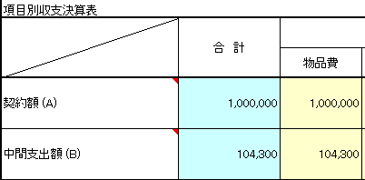

①

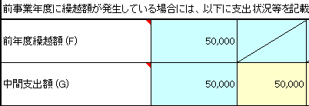

②

